Лист1
Техніки тест-дизайну | Валідні дані | Невалідні дані
Еквівалентне розділення | У вікні "Сортування за розміром" обрати одяг із розміром 42. Товари знайдені | Ввести розмір 36, 62 р товарів не знайдено
 | У кошик додати товар, вартість якого 401 грн і перевірити чи буде доставка безкоштовна | Додати в кошик товари на 399 грн і перевірити чи буде доставка безкоштовна
Аналіз граничних значень | У поле "Пароль" ввести пароль 10 цифр 1112223334 | Ввести пароль 123456789
 | У поле "Пароль" ввести пароль 10 букв кирилицею, одна з яких велика Фібонначчі | рпнераи
Попарне тестування | 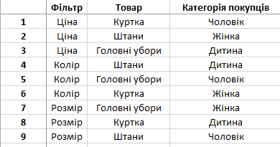
Вгадування помилок | Перевірити, що, якщо в поле для реєстраціі "Логін" ввести "0" значень, то отримаємо помилку | ----
 | Перевірити чи можна купити товар, якого немає в наявності | Введення порожніх пробілів у текстові поля

